Fig 2-1
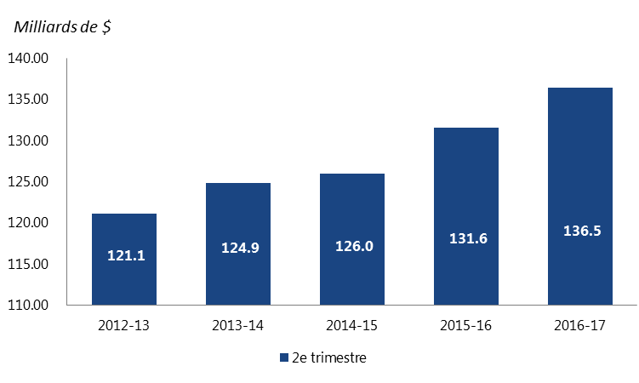
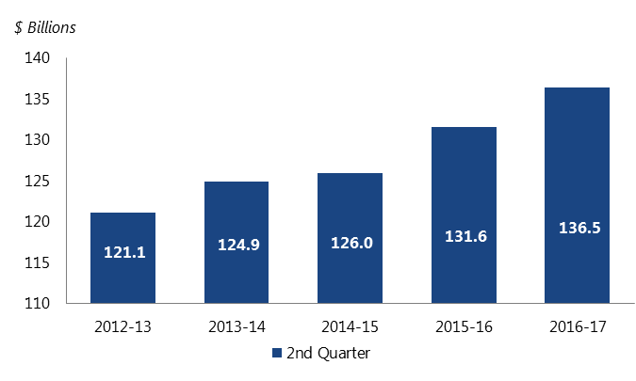
Total expenditures after six months
Total des dépenses après six mois

2nd Quarter | 2e trimestre
Years | Total ($Billions)
Anne | Total (Milliards de $)
2012-2013 | 121.14
2013-2014 | 124.89
2014-2015 | 125.96
2015-2016 | 131.58
2016-2017 | 136.45

Fig 2-2
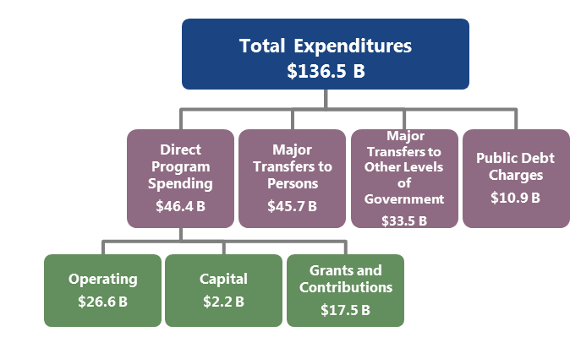
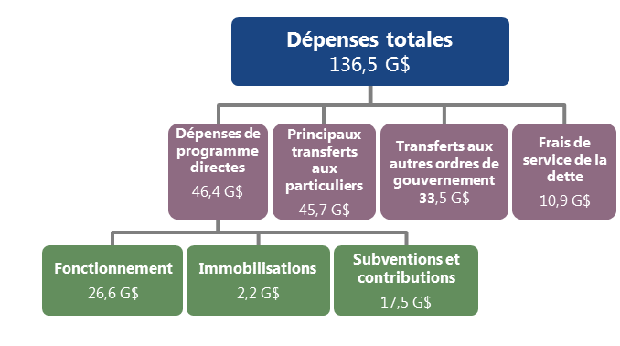
Components of spending
Composantes des dépenses
Components |  | Total ($Billions)
Composantes |  | Total (Milliards de $)
Direct Program Spending | Dépenses de programme directes | 46.38
Operating | Fonctionnement | 26.62
Capital | Immobilisations | 2.23
Grants and Contributions | Subventions et contributions | 17.53
Major Transfers to Persons | Principaux transferts aux particuliers | 45.66
Major Transfers to Other Levels of Government | Transferts aux autres ordres de gouvernement | 33.54
Public Debt Charges | Frais de service de la dette | 10.93
Total Expenditures | Dépenses totales | 136.45

Fig 2-3
Falling Public Debt Interest Costs More than Offset by Other Spending Growth
La baisse des charges d’intérêts de la dette publique est plus que compensée par la croissance d’autres dépenses
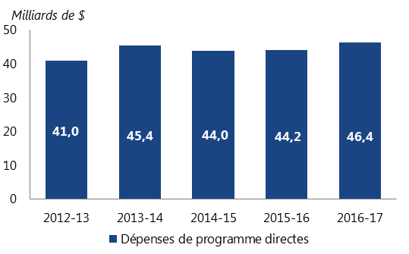
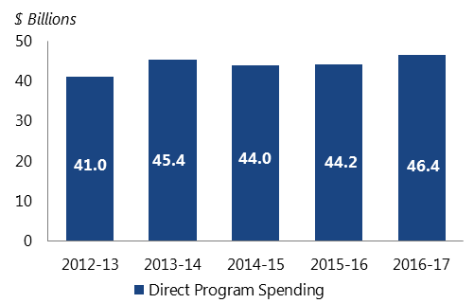
Direct Program Spending
Dépenses de programme directes
Year | Total ($Billions)
Anne | Total (Milliards de $)
2012-2013 | 40.98
2013-2014 | 45.41
2014-2015 | 43.94
2015-2016 | 44.17
2016-2017 | 46.38
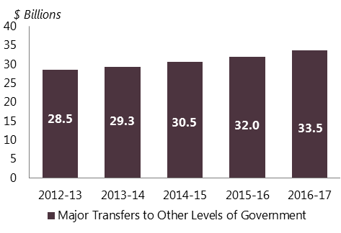
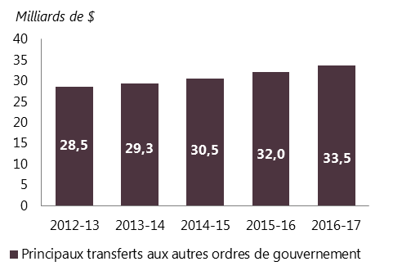
Major Transfers to Other Levels of Government
Principaux transferts aux autres ordres de gouvernement
Year | Total ($Billions)
Anne | Total (Milliards de $)
2012-2013 | 28.53
2013-2014 | 29.30
2014-2015 | 30.50
2015-2016 | 31.98
2016-2017 | 33.54
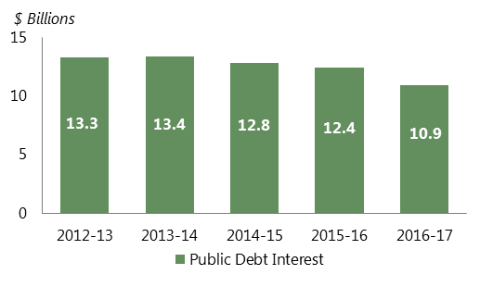
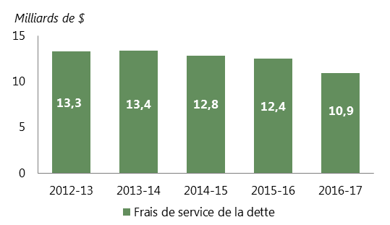
Public Debt Charges
Frais de service de la dette
Year | Total ($Billions)
Anne | Total (Milliards de $)
2012-2013 | 13.26
2013-2014 | 13.37
2014-2015 | 12.76
2015-2016 | 12.44
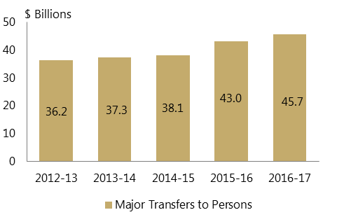
2016-2017 | 10.93

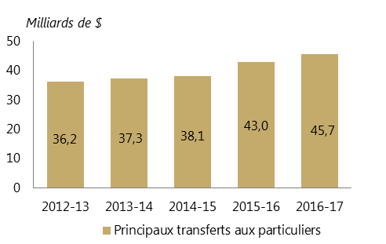
Major Transfers to Persons
Principaux transferts aux particuliers
Year | Total ($Billions)
Anne | Total (Milliards de $)
2012-2013 | 36.19
2013-2014 | 37.26
2014-2015 | 38.08
2015-2016 | 42.97
2016-2017 | 45.66

Fig 2-4
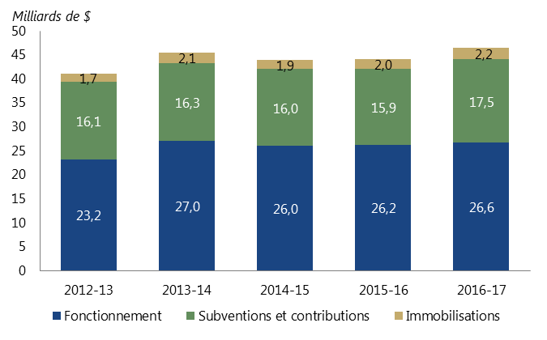
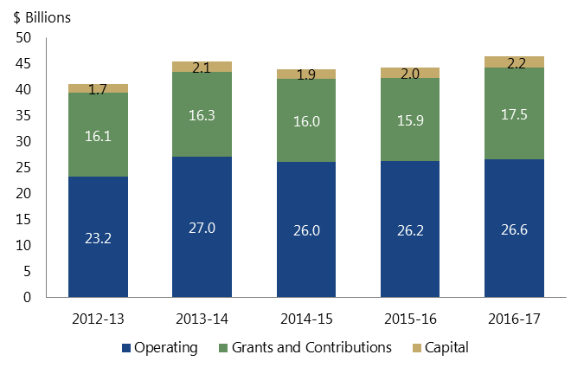
DPS share of Spending after 6 months ($Billions)
Part des DPD après six mois

Year | Operating | Grants and Contributions | Capital
Anne | Fonctionnement | Subventions et contributions | Immobilisations
2012-2013 | 23.21 | 16.10 | 1.68
2013-2014 | 27.02 | 16.30 | 2.09
2014-2015 | 26.01 | 15.99 | 1.94
2015-2016 | 26.25 | 15.88 | 2.05
2016-2017 | 26.62 | 17.53 | 2.23

Fig 2-5
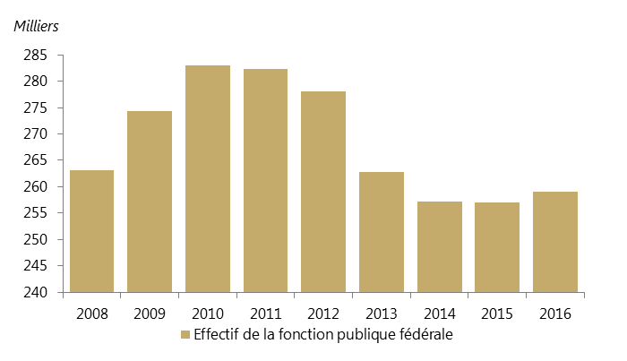
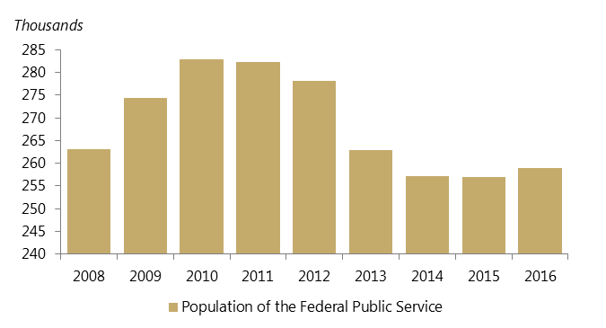
The Public Service Begins to Grow Again
La fonction publique recommence à croître
Years | Population of the Federal Public Service (Thousands)
Anne | Effectif de la fonction publique fédérale (Milliers)
2008 | 263.114
2009 | 274.37
2010 | 282.98
2011 | 282.352
2012 | 278.092
2013 | 262.817
2014 | 257.138
2015 | 257.034
2016 | 258.979

Fig 2-6
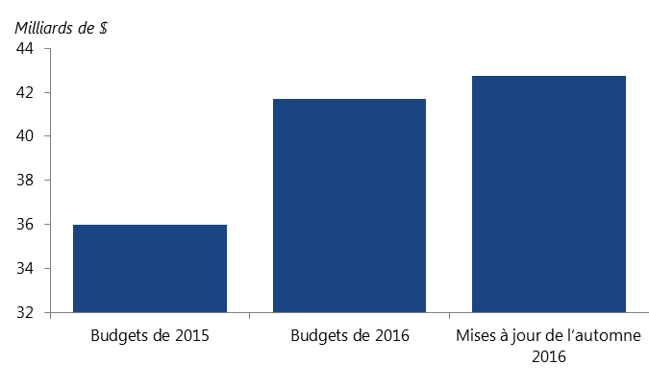
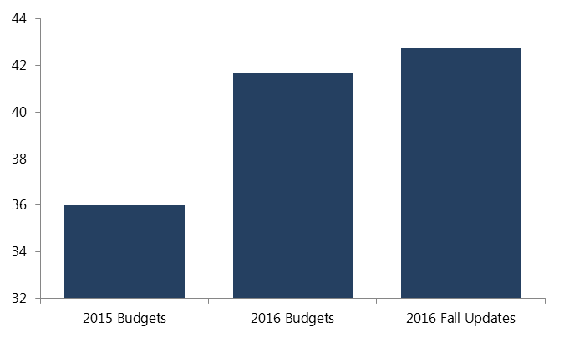
Evolution of Budgeted Provincial Capital Spending in 2016-17
Évolution des dépenses en immobilisations prévues dans les budgets des provinces en 2016-2017
 |  | Totals ($Billions)/ Total (Milliards de $)
2015 Budget | Budgets de 2015 | 35.993
2016 Budget | Budgets de 2016 | 41.68
2016 Fall Updates | Mises à jour de l’automne 2016 | 42.732

Fig 2-7
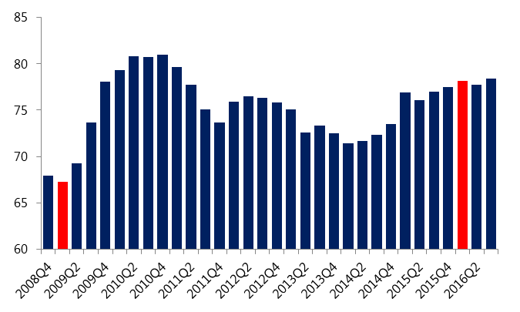
 | Public Sector Fixed Capital Investment
 | Investissement en capital fixe dans le secteur public

Year/ Quarter | Anne/trimestre | Total ($Billions)/ Total (Milliards de $)
2008Q4 | 2008T4 | 67.908
2009Q1 | 2009T1 | 67.26
2009Q2 | 2009T2 | 69.284
2009Q3 | 2009T3 | 73.652
2009Q4 | 2009T4 | 78.112
2010Q1 | 2010T1 | 79.364
2010Q2 | 2010T2 | 80.804
2010Q3 | 2010T3 | 80.736
2010Q4 | 2010T4 | 81.02
2011Q1 | 2011T1 | 79.644
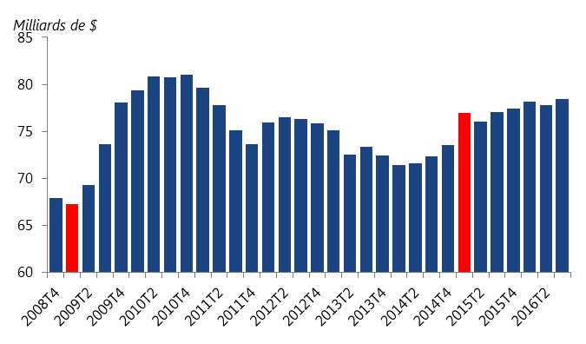
2011Q2 | 2011T2 | 77.764
2011Q3 | 2011T3 | 75.076
2011Q4 | 2011T4 | 73.632
2012Q1 | 2012T1 | 75.948
2012Q2 | 2012T2 | 76.464
2012Q3 | 2012T3 | 76.312
2012Q4 | 2012T4 | 75.84
2013Q1 | 2013T1 | 75.068
2013Q2 | 2013T2 | 72.548
2013Q3 | 2013T3 | 73.32
2013Q4 | 2013T4 | 72.46
2014Q1 | 2014T1 | 71.384
2014Q2 | 2014T2 | 71.64
2014Q3 | 2014T3 | 72.332
2014Q4 | 2014T4 | 73.508
2015Q1 | 2015T1 | 76.948
2015Q2 | 2015T2 | 76.08
2015Q3 | 2015T3 | 77.032
2015Q4 | 2015T4 | 77.464
2016Q1 | 2016T1 | 78.124
2016Q2 | 2016T2 | 77.772
2016Q3 | 2016T3 | 78.428

Fig 2-8
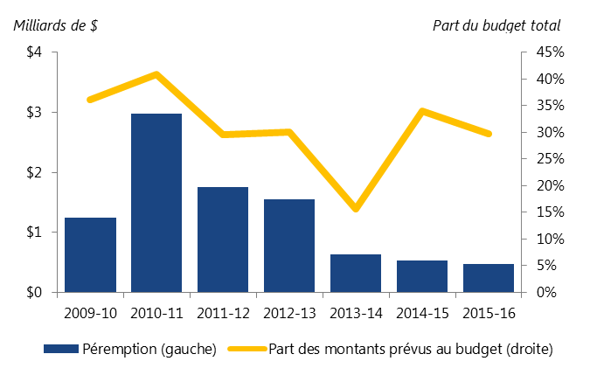
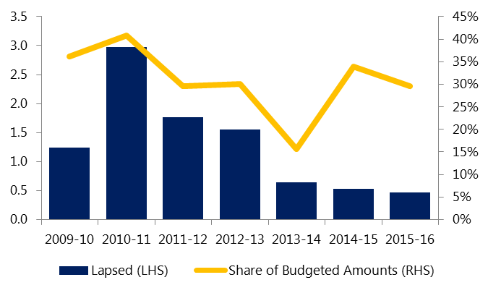
Historical Lapses in Federal Infrastructure Transfers
Péremptions historiques des transferts fédéraux en infrastructures
 | $Billions/ Milliards de $
Years | Lapses (LHS) | Share of Budgeted Amounts (RHS)
Anne | Péremption (gauche) | Part des montants prévus au budget (droite)
2009-2010 | 1.25 | 36%
2010-2011 | 2.97 | 41%
2011-2012 | 1.76 | 30%
2012-2013 | 1.55 | 30%
2013-2014 | 0.64 | 16%
2014-2015 | 0.53 | 34%
2015-2016 | 0.47 | 30%

Fig 3-1
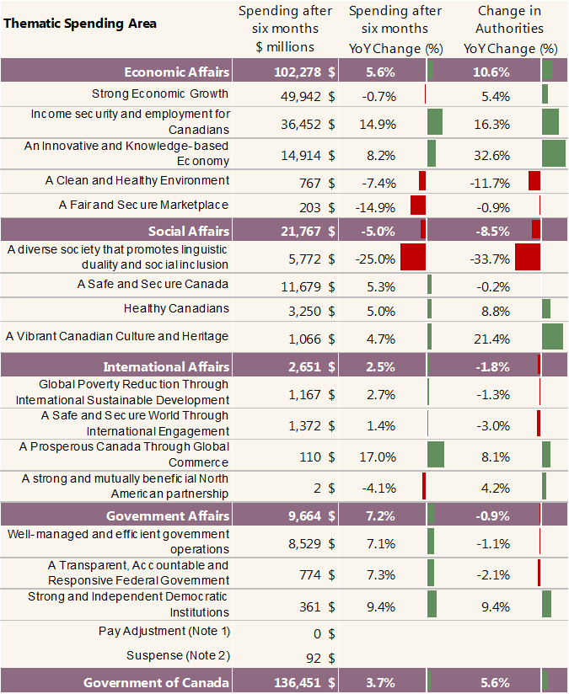
Whole of Government expenditures
Dépenses pangouvernementales |  |  |  |  | Catégories thématiques de dépenses | Dépenses après six mois | Dépenses après six mois | Autorisations Changement
 |  | Spending after nine months ($ millions) | Spending after nine months (YoY Change (%)) | Change in Authorities YoY Change (%) |  | en millions de dollars | changement en pourcentage | (%) a/a
Thematic Spending Area | Catégories thématiques de dépenses | Dépenses après six mois (en millions de dollars) | Dépenses après six mois changement en pourcentage | Autorisations changement (%) a/a | Affaires économiques | 102278 $ | 5.6 % | 10.6 %
Economic Affairs | Affaires économiques | 102277.65 | 5.58% | 10.59% | Une croissance économique forte | 49942 $ | -0.7 % | 5.4 %
Strong Economic Growth | Une croissance économique forte | 49941.60 | -0.71% | 5.40% | La sécurité de revenu et l’emploi pour les Canadiens | 36452 $ | 14.9 % | 16.3 %
Income security and employment for Canadians | La sécurité de revenu et l’emploi pour les Canadiens | 36452.05 | 14.91% | 16.28% | Une économie axée sur l’innovation et le savoir | 14914 $ | 8.2 % | 32.6 %
An Innovative and Knowledge-based Economy | Une économie axée sur l’innovation et le savoir | 14914.05 | 8.21% | 32.57% | Un environnement propre et sain | 767 $ | -7.4 % | -11.7 %
A Clean and Healthy Environment | Un environnement propre et sain | 766.69 | -7.36% | -11.75% | Un marché équitable et sécurisé | 203 $ | -14.9 % | -0.9 %
A Fair and Secure Marketplace | Un marché équitable et sécurisé | 203.26 | -14.89% | -0.91% | Affaires sociales | 21767 $ | -5.0 % | -8.5 %
Social Affairs | Affaires sociales | 21766.51 | -4.97% | -8.47% | Une société diversifiée qui favorise la dualité linguistique et l’inclusion sociale | 5772 $ | -25.0 % | -33.7 %
A diverse society that promotes linguistic duality and social inclusion | Une société diversifiée qui favorise la dualité linguistique et l’inclusion sociale | 5771.68 | -25.03% | -33.73% | Un Canada sécuritaire et sécurisé | 11679 $ | 5.3 % | -0.2 %
A Safe and Secure Canada | Un Canada sécuritaire et sécurisé | 11678.82 | 5.29% | -0.22% | Des Canadiens en santé | 3250 $ | 5.0 % | 8.8 %
Healthy Canadians | Des Canadiens en santé | 3250.36 | 4.96% | 8.77% | Une culture et un patrimoine canadiens dynamiques | 1066 $ | 4.7 % | 21.4 %
A Vibrant Canadian Culture and Heritage | Une culture et un patrimoine canadiens dynamiques | 1065.64 | 4.67% | 21.35% | Affaires internationales | 2651 $ | 2.5 % | -1.8 %
International Affairs | Affaires internationales | 2650.97 | 2.54% | -1.84% | La réduction de la pauvreté dans le monde grâce au développement international durable | 1167 $ | 2.7 % | -1.3 %
Global Poverty Reduction Through International Sustainable Development | La réduction de la pauvreté dans le monde grâce au développement international durable | 1166.71 | 2.72% | -1.30% | Un monde sécuritaire et sécurisé grâce à l'engagement international | 1372 $ | 1.4 % | -3.0 %
A Safe and Secure World Through International Engagement | Un monde sécuritaire et sécurisé grâce à l'engagement international | 1371.90 | 1.40% | -2.98% | Un Canada prospère grâce au commerce international | 110 $ | 17.0 % | 8.1 %
A Prosperous Canada Through Global Commerce | Un Canada prospère grâce au commerce international | 109.88 | 16.99% | 8.11% | Un partenariat nord-américain fort et mutuellement avantageux | 2 $ | -4.1 % | 4.2 %
A strong and mutually beneficial North American partnership | Un partenariat nord-américain fort et mutuellement avantageux | 2.48 | -4.07% | 4.23% | Affaires gouvernementales | 9664 $ | 7.2 % | -0.9 %
Government Affairs | Affaires gouvernementales | 9663.83 | 7.21% | -0.86% | Des activités gouvernementales bien gérées et efficaces | 8529 $ | 7.1 % | -1.1 %
Well-managed and efficient government operations | Des activités gouvernementales bien gérées et efficaces | 8528.69 | 7.11% | -1.14% | Un gouvernement fédéral transparent, responsable et sensible aux besoins des Canadiens | 774 $ | 7.3 % | -2.1 %
A Transparent, Accountable and Responsive Federal Government | Un gouvernement fédéral transparent, responsable et sensible aux besoins des Canadiens | 774.35 | 7.32% | -2.15% | Des institutions démocratiques fortes et indépendantes | 361 $ | 9.4 % | 9.4 %
Strong and Independent Democratic Institutions | Des institutions démocratiques fortes et indépendantes | 360.79 | 9.38% | 9.44% | Le rajustement salarial (Note 1) | 0 $
Pay Adjustment | Le rajustement salarial | 0.18 |  |  | Suspens (Note 2) | 92 $
Suspense | Suspens | 92.28 |  |  | Gouvernement du Canada | 136451 $ | 3.7 % | 5.6 %
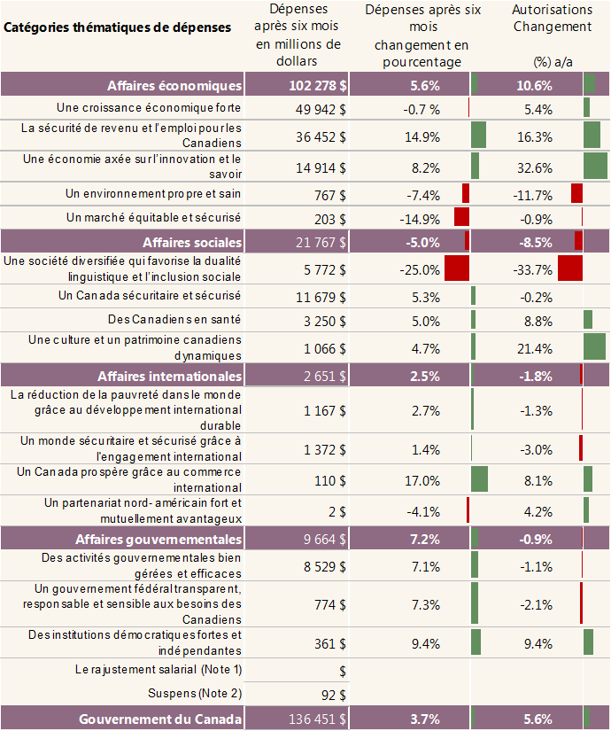
Government of Canada | Gouvernement du Canada | 136451.41 | 3.71% | 5.64%

Fig 3-2
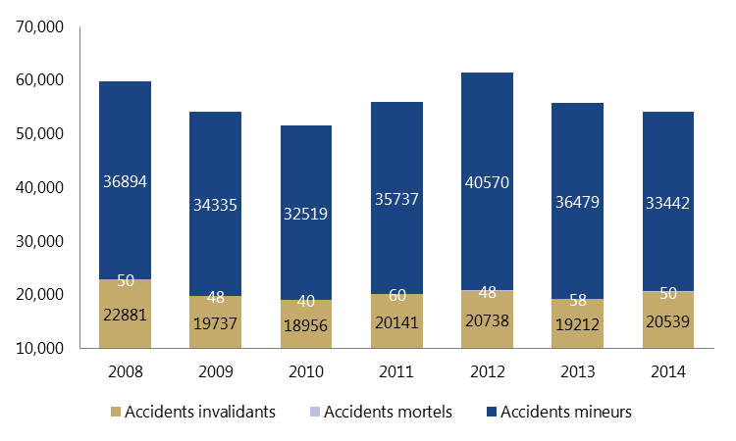
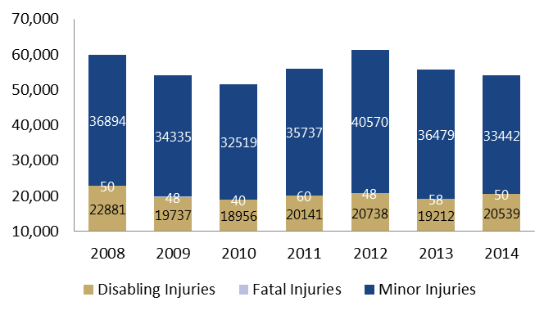
Occupational Injuries under Federal Jurisdiction
Accidents du travail dans les secteurs de ressort fédéral

Year | Disabling Injuries | Fatal Injuries | Minor Injuries | Total
Anne | Accidents invalidants | Accidents mortels | Accidents mineurs | Total
2008 | 22881 | 50 | 36894 | 59825
2009 | 19737 | 48 | 34335 | 54120
2010 | 18956 | 40 | 32519 | 51515
2011 | 20141 | 60 | 35737 | 55938
2012 | 20738 | 48 | 40570 | 61356
2013 | 19212 | 58 | 36479 | 55749
2014 | 20539 | 50 | 33442 | 54031

Fig 3-3
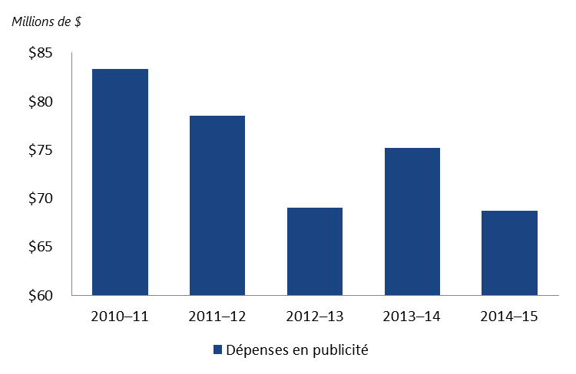
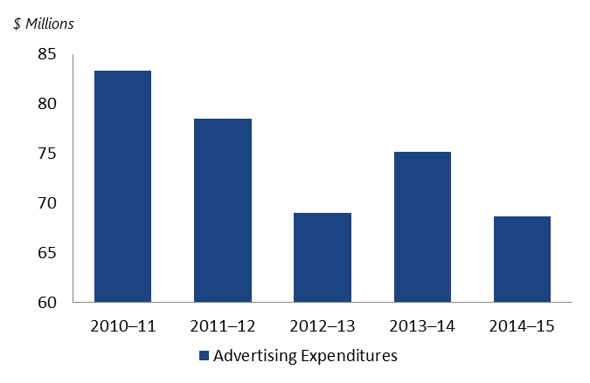
Federal Advertising Expenditures Gradually Declining
Diminution progressive des dépenses fédérales en publicité

Year | Advertising Expenditures ($ Millions)
Anne | Dépenses en publicité (Millions de $)
2010–2011 | 83.3
2011–2012 | 78.5
2012–2013 | 69
2013–2014 | 75.2
2014–2015 | 68.7

